Sheet1
病理科办公家具报价清单
序号 | 品名 | 规格 | 结构 | 材质参数等 | 数量 | 单位 | 单价 | 金额 | 图片
1 | 壁柜 | 4130*500*2400mm | 左边950mm长度部份：上层为敞开式挂衣柜；下层为四个抽屉结构，每个抽屉安装一把锁具；右边3180mm长度部份：分上中下三层，上层每三个门内部无隔板为直通结构；中、下层，每格有一块层板；中、下层每个门安装锁具。 | 1.基材采用E1级杉木生态板制作，2.0MM厚度PVC封边条热压封边； 2.颜色：浅木纹色 3.结构：柜体两端侧板深度560mm，其余侧板480mm，有效避开插座位； 4.五金配件：1.柜门配液压缓冲铰链；2.锁具如图配置 | 9.44 | 平方米 |  |  | 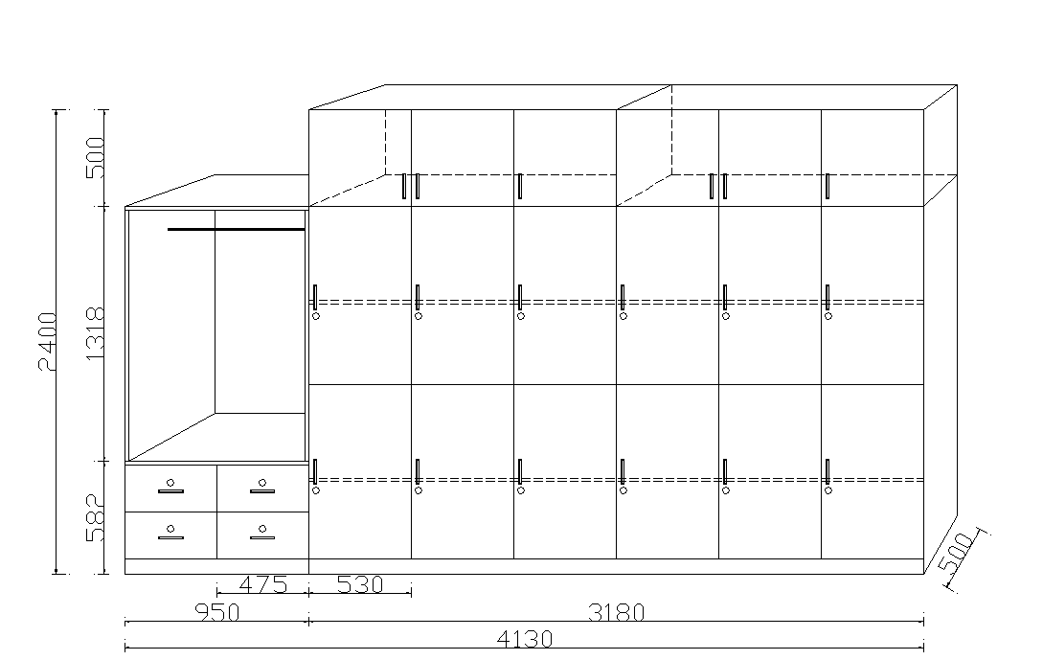
2 | 矮柜 | 3600*600*750mm | 总长3600mm分三段制作，每段含一个三抽顶柜、一个掩门顶柜，抽屉及门各安装一把锁具 |  | 3.6 | 米
3 | 合计

